東棟1F(MHVキャリア1F)
工程レイアウト図： |  | 樹脂成型加工品（MHV キャリア）
 |  |  | コントロールプラン番号： | HH-5015 | Rev. | 0

 | 温水工場 東棟１階

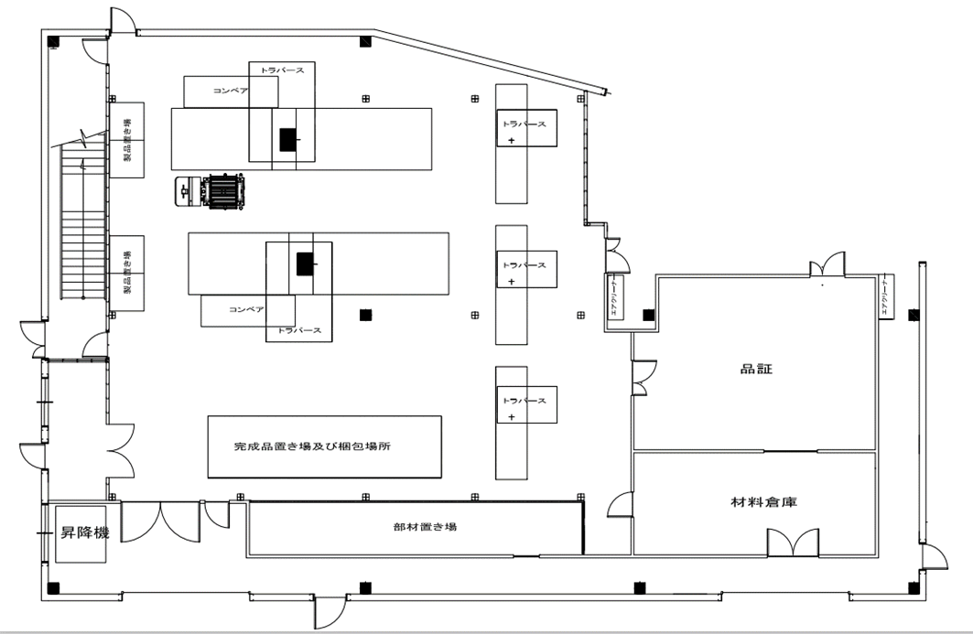

②③
⑤
⑦

④ ⑥ ⑧ ⑩

②③
⑤
⑦

①

1F⇔2F
⑬
（⑨から）

東棟1F(MHVキャリア2F)
工程レイアウト図： |  | 樹脂成型加工品（MHV キャリア）
 |  |  | コントロールプラン番号： | HH-5015 | Rev. | 0

 | 温水工場 東棟２階

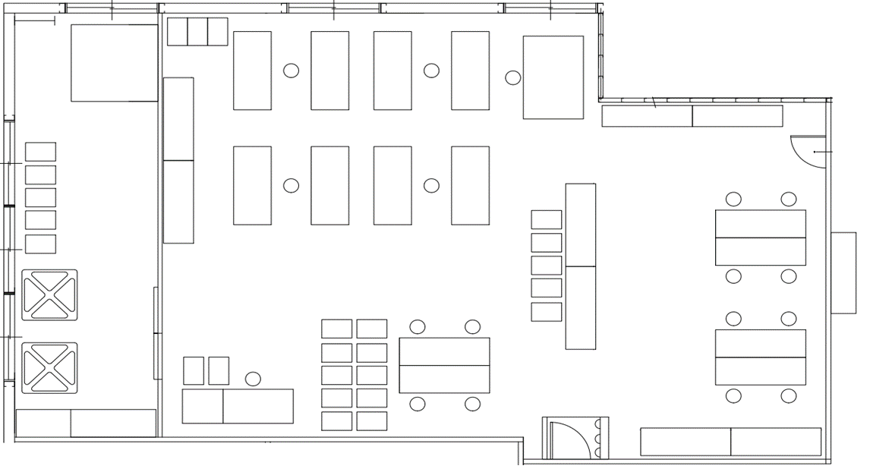

1F⇔2F
昇降機
1Fへ
1Fから

⑧

⑨

⑪ ⑫

